Ⅰ-表１
表１ 世帯構造別、世帯類型別世帯数及び平均世帯人員の年次推移
 | 1 | 1 | 1 | 1 | 1 | 1
 | 1 | 1 | 1 | 1

 |  | 総数 | 世 帯 構 造 |  |  |  |  |  | 世 帯 類 型 |  |  |  | 平均 世帯人員
 |  |  | 単独世帯 | 夫婦のみ の世帯 | 夫婦と 未婚の子 のみの世帯 | ひとり親と 未婚の子 のみの世帯 | 三世代 世帯 | その他の 世帯 | 高齢者 世帯 | 母子世帯 | 父子世帯 | その他の 世帯
 |  | 推 計 数 （単位：千世帯） |  |  |  |  |  |  |  |  |  |  | （人）
1986 | (昭和61)年 | 37544 | 6826 | 5401 | 15525 | 1908 | 5757 | 2127 | 2362 | 600 | 115 | 34468 | 3.22
'89 | (平成元) | 39417 | 7866 | 6322 | 15478 | 1985 | 5599 | 2166 | 3057 | 554 | 100 | 35707 | 3.10
'92 | ( ４) | 41210 | 8974 | 7071 | 15247 | 1998 | 5390 | 2529 | 3688 | 480 | 86 | 36957 | 2.99
'95 | ( ７) | 40770 | 9213 | 7488 | 14398 | 2112 | 5082 | 2478 | 4390 | 483 | 84 | 35812 | 2.91
'98 | ( 10) | 44496 | 10627 | 8781 | 14951 | 2364 | 5125 | 2648 | 5614 | 502 | 78 | 38302 | 2.81
2001 | ( 13) | 45664 | 11017 | 9403 | 14872 | 2618 | 4844 | 2909 | 6654 | 587 | 80 | 38343 | 2.75
'04 | ( 16) | 46323 | 10817 | 10161 | 15125 | 2774 | 4512 | 2934 | 7874 | 627 | 90 | 37732 | 2.72
'07 | ( 19) | 48023 | 11983 | 10636 | 15015 | 3006 | 4045 | 3337 | 9009 | 717 | 100 | 38197 | 2.63
'10 | ( 22) | 48638 | 12386 | 10994 | 14922 | 3180 | 3835 | 3320 | 10207 | 708 | 77 | 37646 | 2.59
'13 | ( 25) | 50112 | 13285 | 11644 | 14899 | 3621 | 3329 | 3334 | 11614 | 821 | 91 | 37586 | 2.51
'16 | ( 28) | 49945 | 13434 | 11850 | 14744 | 3640 | 2947 | 3330 | 13271 | 712 | 91 | 35871 | 2.47
'19 | (令和元) | 51785 | 14907 | 12639 | 14718 | 3616 | 2627 | 3278 | 14878 | 644 | 76 | 36187 | 2.39
'20 | ( ２) | … | … | … | … | … | … | … | … | … | … | … | …
'21 | ( ３) | 51914 | 15292 | 12714 | 14272 | 3693 | 2563 | 3379 | 15062 | 623 | 63 | 36165 | 2.37
'22 | ( ４) | 54310 | 17852 | 13330 | 14022 | 3666 | 2086 | 3353 | 16931 | 565 | 75 | 36738 | 2.25
 |  | 構 成 割 合 （単位：％）
1986 | (昭和61)年 | 100.0 | 18.2 | 14.4 | 41.4 | 5.1 | 15.3 | 5.7 | 6.3 | 1.6 | 0.3 | 91.8 | ・
'89 | (平成元) | 100.0 | 20.0 | 16.0 | 39.3 | 5.0 | 14.2 | 5.5 | 7.8 | 1.4 | 0.3 | 90.6 | ・
'92 | ( ４) | 100.0 | 21.8 | 17.2 | 37.0 | 4.8 | 13.1 | 6.1 | 8.9 | 1.2 | 0.2 | 89.7 | ・
'95 | ( ７) | 100.0 | 22.6 | 18.4 | 35.3 | 5.2 | 12.5 | 6.1 | 10.8 | 1.2 | 0.2 | 87.8 | ・
'98 | ( 10) | 100.0 | 23.9 | 19.7 | 33.6 | 5.3 | 11.5 | 6.0 | 12.6 | 1.1 | 0.2 | 86.1 | ・
2001 | ( 13) | 100.0 | 24.1 | 20.6 | 32.6 | 5.7 | 10.6 | 6.4 | 14.6 | 1.3 | 0.2 | 84.0 | ・
'04 | ( 16) | 100.0 | 23.4 | 21.9 | 32.7 | 6.0 | 9.7 | 6.3 | 17.0 | 1.4 | 0.2 | 81.5 | ・
'07 | ( 19) | 100.0 | 25.0 | 22.1 | 31.3 | 6.3 | 8.4 | 6.9 | 18.8 | 1.5 | 0.2 | 79.5 | ・
'10 | ( 22) | 100.0 | 25.5 | 22.6 | 30.7 | 6.5 | 7.9 | 6.8 | 21.0 | 1.5 | 0.2 | 77.4 | ・
'13 | ( 25) | 100.0 | 26.5 | 23.2 | 29.7 | 7.2 | 6.6 | 6.7 | 23.2 | 1.6 | 0.2 | 75.0 | ・
'16 | ( 28) | 100.0 | 26.9 | 23.7 | 29.5 | 7.3 | 5.9 | 6.7 | 26.6 | 1.4 | 0.2 | 71.8 | ・
'19 | (令和元) | 100.0 | 28.8 | 24.4 | 28.4 | 7.0 | 5.1 | 6.3 | 28.7 | 1.2 | 0.1 | 69.9 | ・
'20 | ( ２) | … | … | … | … | … | … | … | … | … | … | … | ・
'21 | ( ３) | 100.0 | 29.5 | 24.5 | 27.5 | 7.1 | 4.9 | 6.5 | 29.0 | 1.2 | 0.1 | 69.7 | ・
'22 | ( ４) | 100.0 | 32.9 | 24.5 | 25.8 | 6.8 | 3.8 | 6.2 | 31.2 | 1.0 | 0.1 | 67.6 | ・

注：1) 1995(平成７)年の数値は、兵庫県を除いたものである。
2) 2016(平成28)年の数値は、熊本県を除いたものである。
3) 2020(令和２)年は、調査を実施していない。

Ⅰ-図１
図１ 世帯数と平均世帯人員の年次推移

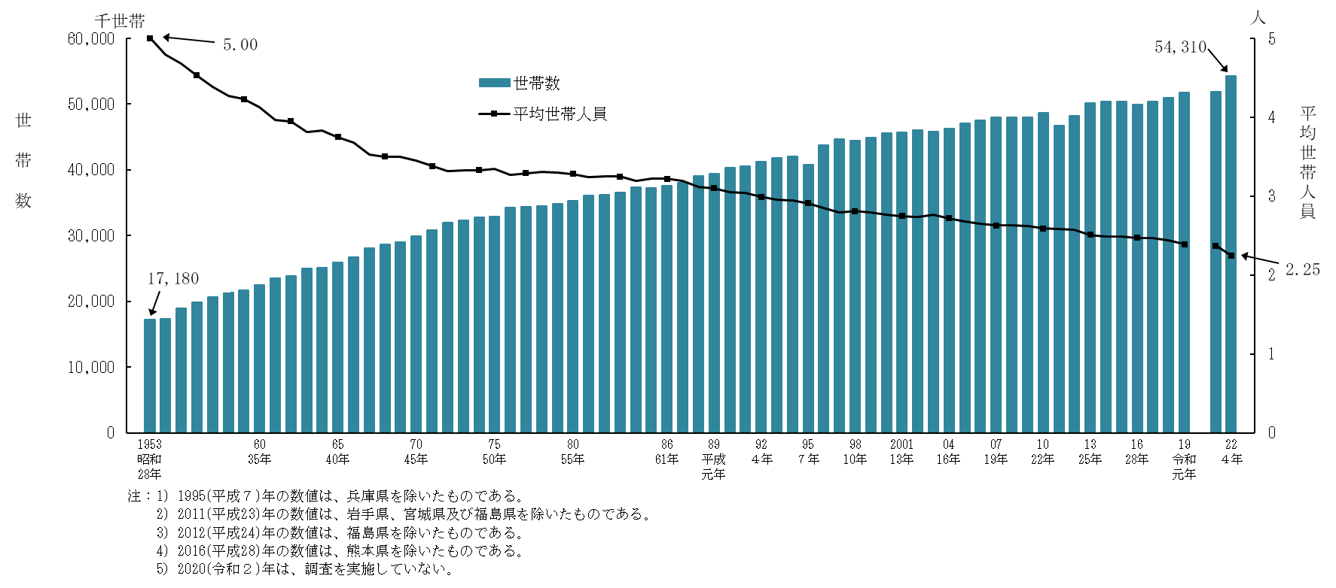

Ⅰ-図２
図２ 65歳以上の者のいる世帯の世帯構造の年次推移
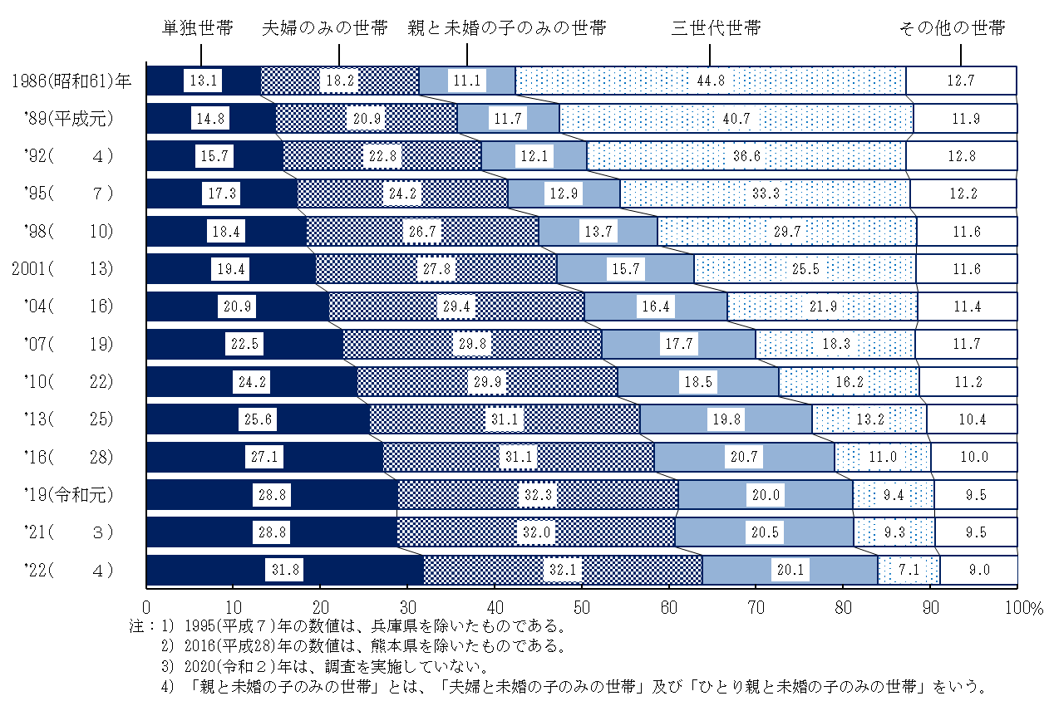

Ⅰ-図３
図３ 高齢者世帯の世帯構造
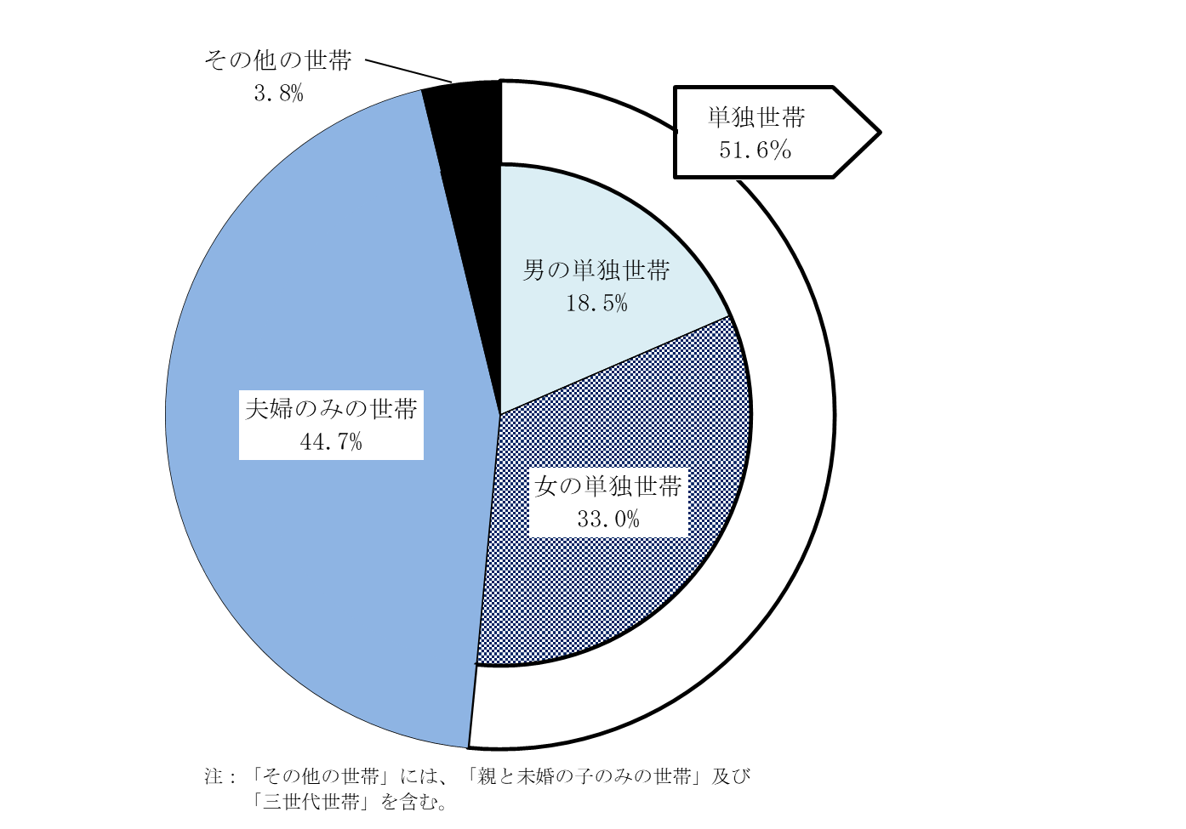
２０２２（令和４）年

Ⅰ-図４
図４ 65歳以上の単独世帯の性・年齢構成
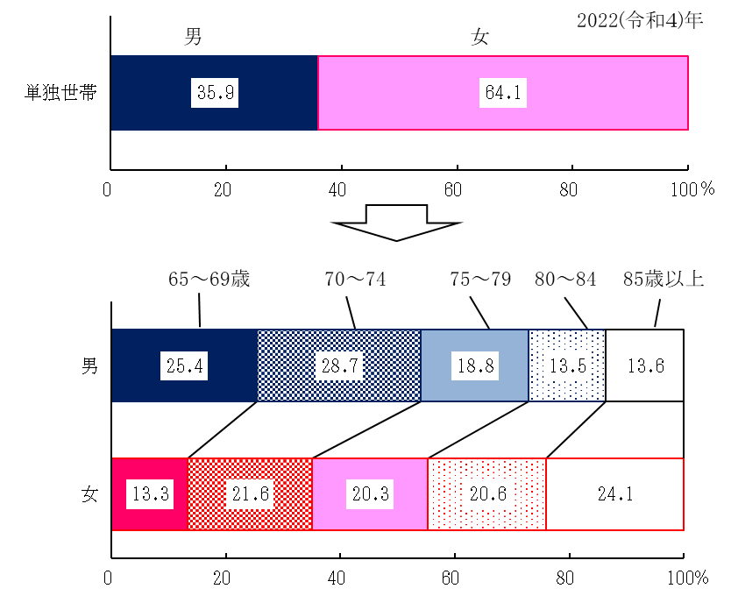

Ⅰ-図５
図５ 性・年齢階級別にみた65歳以上の者の家族形態

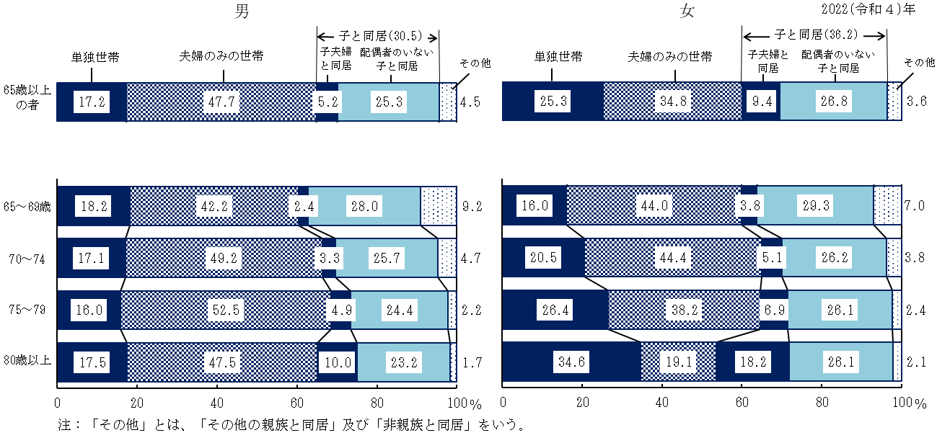

Ⅰ-図６
図６ 児童の有（児童数）無の年次推移
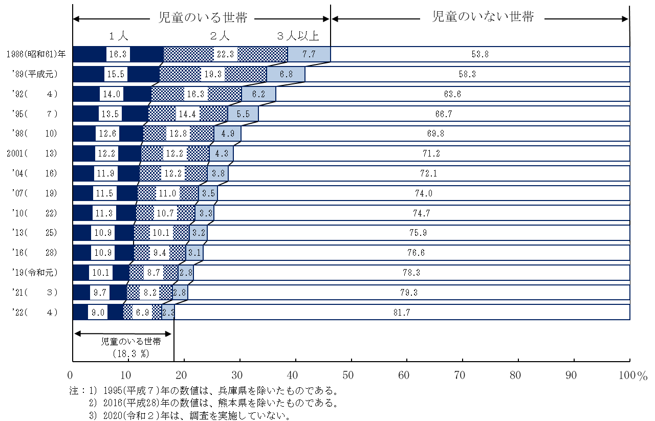

Ⅰ-図７
図７ 末子の年齢階級別にみた母の仕事の状況の年次推移
